Layout
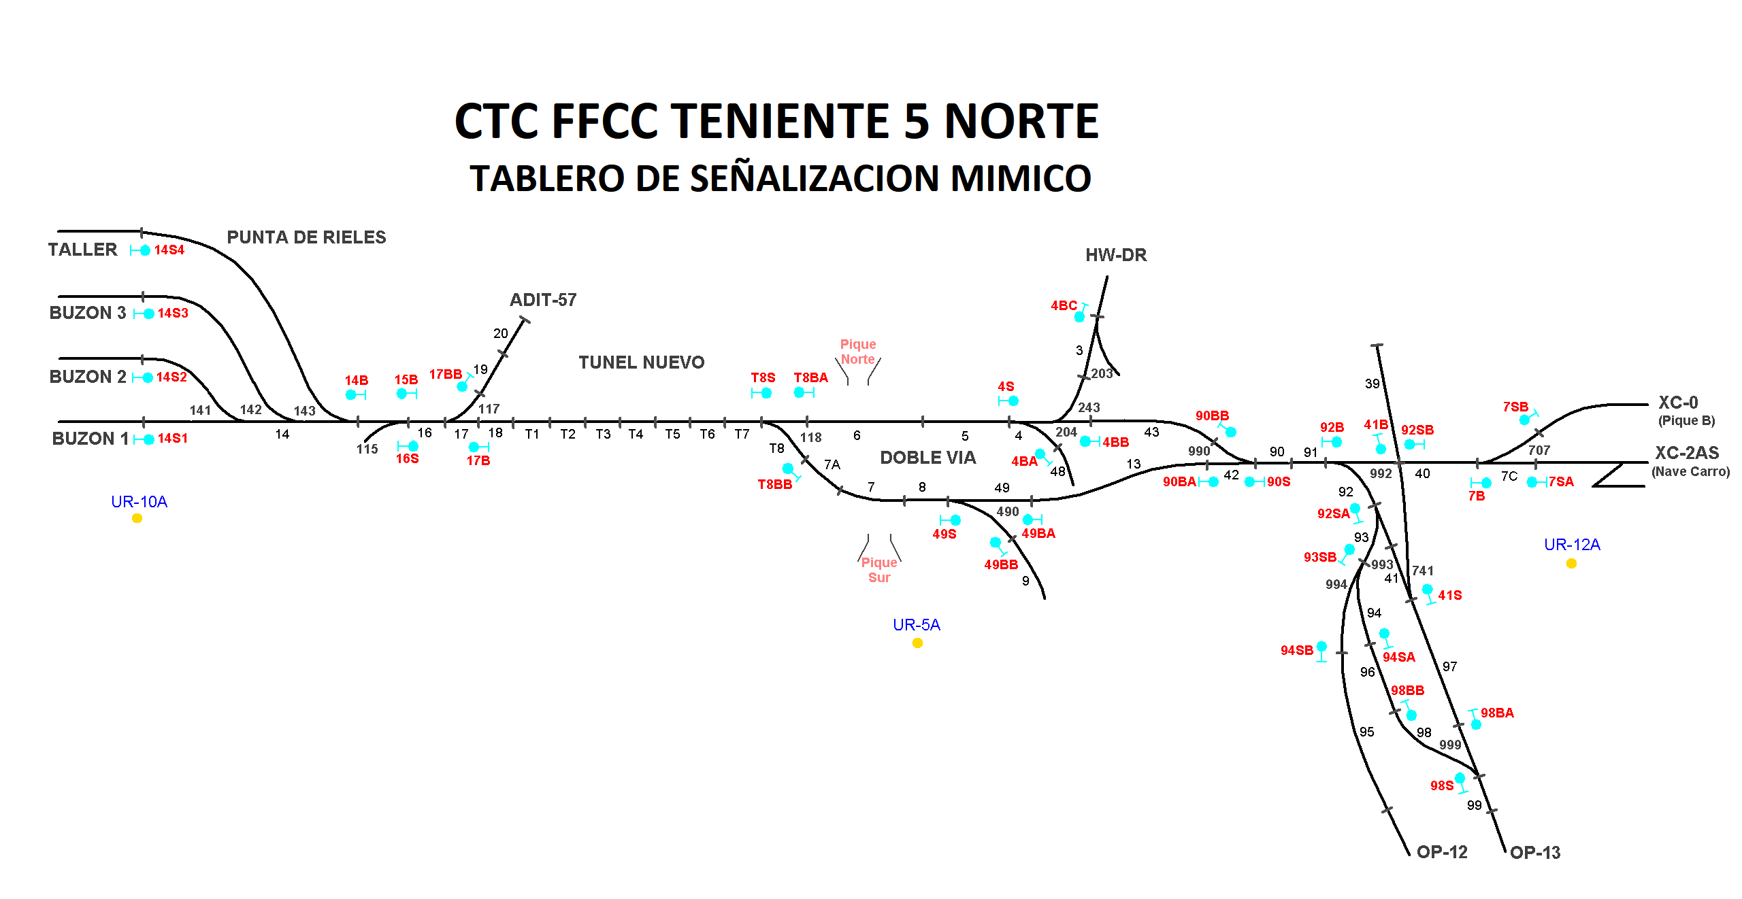

Secundino Duque (A)

Manuel Hurtado (H)
Rodrigo Molina (H)

MC115
MC490
Juan Pablo Fernandez (A1)
LOCALIDAD 4/8
MC117
MC118

